상품제안서
스위스밀리터리 2단자동무지+180g타올2P 세트 | 상품코드: F16575

 |  |  |  |  |  |  | 02-412-0044 | www.easy1.co.kr
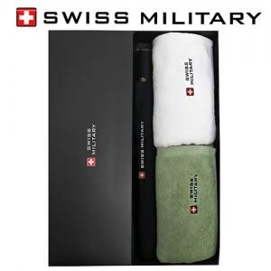

【상세/제작정보】 | *타올자수인쇄 별도문의

【인쇄/포장옵션】 | 실크, 원단인쇄 / 포장지포장

【공급단가】 | 수량 | 100~ | 300~ | 500~ | 1,000~ | 3,000~
*VAT별도 | 단가 | 21,190원 | 20,410원 | 19,620원 | 18,840원 | 18,360원

【상품 URL】 | https://easy1.co.kr:443/src/goods_detail.php?gdno=16575

